상품제안서
에코라이프 스타일리시 프린팅 수면안대 | 상품코드: F24107

 |  |  |  |  |  |  | 02-412-0044 | www.easy1.co.kr
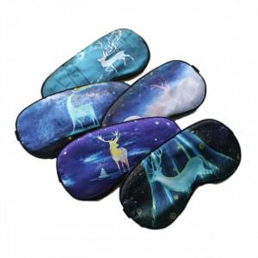

【상세/제작정보】 | 스타일리시 프린팅 수면안대

【인쇄/포장옵션】 | / 포장불가능

【공급단가】 | 수량 | 300~ | 500~ | 1,000~ | 3,000~ | 5,000~
*VAT별도 | 단가 | 2,370원 | 2,330원 | 2,280원 | 2,220원 | 2,180원

【상품 URL】 | http://www.easy1.co.kr/src/goods_detail.php?gdno=24107

